Graph1
 | V3

破裂高度計算（変更不可）
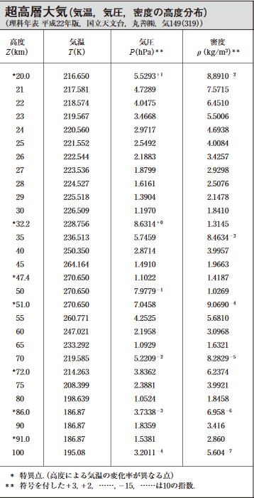
高度(km) | 標準大気圧 | 超高層大気圧 | 体積膨張率 | 表面積膨張率 | 標準厚さ | 装填時厚さ
 |  |  |  |  |  |  | 標準体積 | 装填体積
40 |  | 2.9 | 353 | 49.94 | 2.6 | 2.8 | 5575 | 5000
35 |  | 5.7 | 176 | 31.45 | 4.1 | 4.4 | 体積膨張 | 表面積膨張
32.2 |  | 8.6 | 117 | 23.97 | 5.4 | 5.8 | 0.8968159829 | 0.9299699019
30.5 |  | 10.0 | 101 | 21.73 | 6.0 | 6.4
30.25 |  | 10.5 | 96 | 21.04 | 6.2 | 6.6
30 |  | 12.0 | 85 | 19.28 | 6.7 | 7.3
29.75 |  | 11.5 | 88 | 19.80 | 6.6 | 7.1
29.5 |  | 12.0 | 84 | 19.25 | 6.8 | 7.3
29.25 |  | 12.5 | 81 | 18.73 | 6.9 | 7.5
29 |  | 13.9 | 73 | 17.45 | 7.5 | 8.0
28.75 |  | 13.5 | 75 | 17.79 | 7.3 | 7.9
28.5 |  | 14.0 | 72 | 17.37 | 7.5 | 8.0 |  |  | 品名 | 直径（長さ）[m] | 標準体積[ℓ] | 標準表面積[m2]
28.25 |  | 14.5 | 70 | 16.97 | 7.7 | 8.2 |  |  | 1000 | 1.8 | 3054 | 10.2
28 |  | 16.2 | 63 | 15.78 | 8.2 | 8.9 |  |  | 1200 | 2 | 4189 | 12.6
26 |  | 21.9 | 46 | 12.89 | 10.1 | 10.8 |  |  | 1500 | 2.2 | 5575 | 15.2
23.5 |  | 30.0 | 34 | 10.45 | 12.4 | 13.4 |  |  | 2000 | 2.5 | 8181 | 19.6
22 |  | 40.5 | 25 | 8.56 | 15.2 | 16.3 |  |  | 3000 | 2.95 | 13442 | 27.3
20.5 |  | 50.0 | 20 | 7.43 | 17.5 | 18.8
18 | 65.6 |  | 15 | 6.20 | 21.0 | 22.5
16 | 96.3 |  | 11 | 4.80 | 27.1 | 29.1 |  |  | ゴム気球の厚さは130μm、5μmになると割れる
15 | 115.6 |  | 9 | 4.25 | 30.6 | 32.9
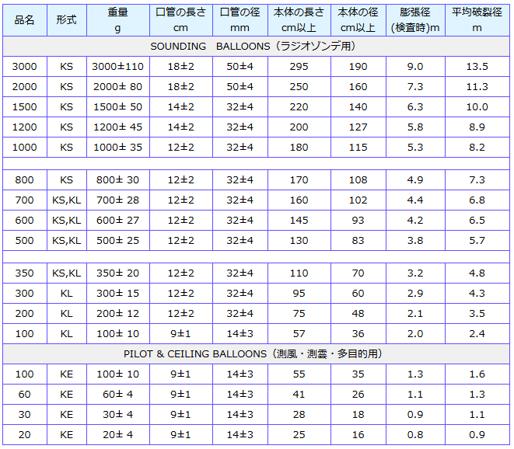
13.5 | 150.2 |  | 7 | 3.57 | 36.4 | 39.2
12.7 | 171.9 |  | 6 | 3.26 | 39.8 | 42.8
12 | 192.8 |  | 5 | 3.02 | 43.0 | 46.3
0 | 1013.2 |  | 1 | 1 | 130.0 | 139.8

